Sheet1
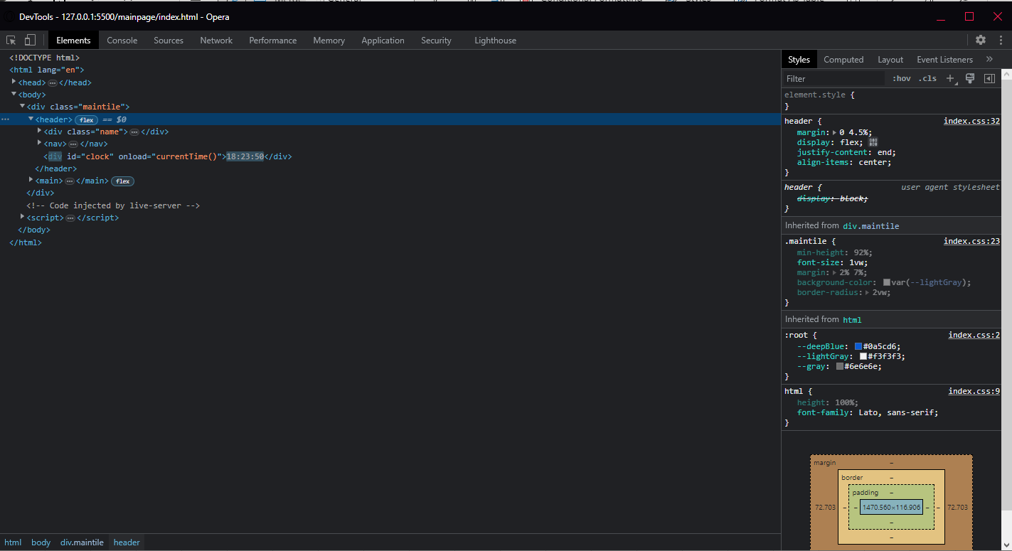
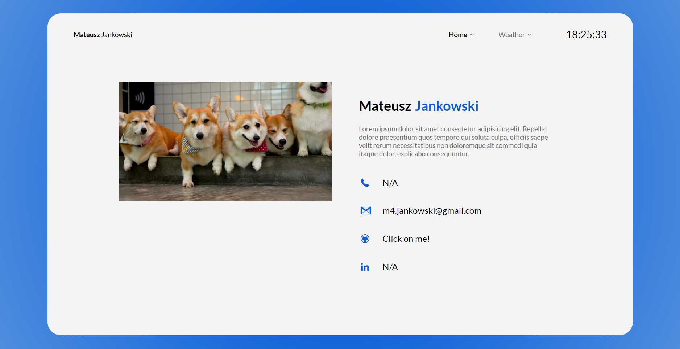
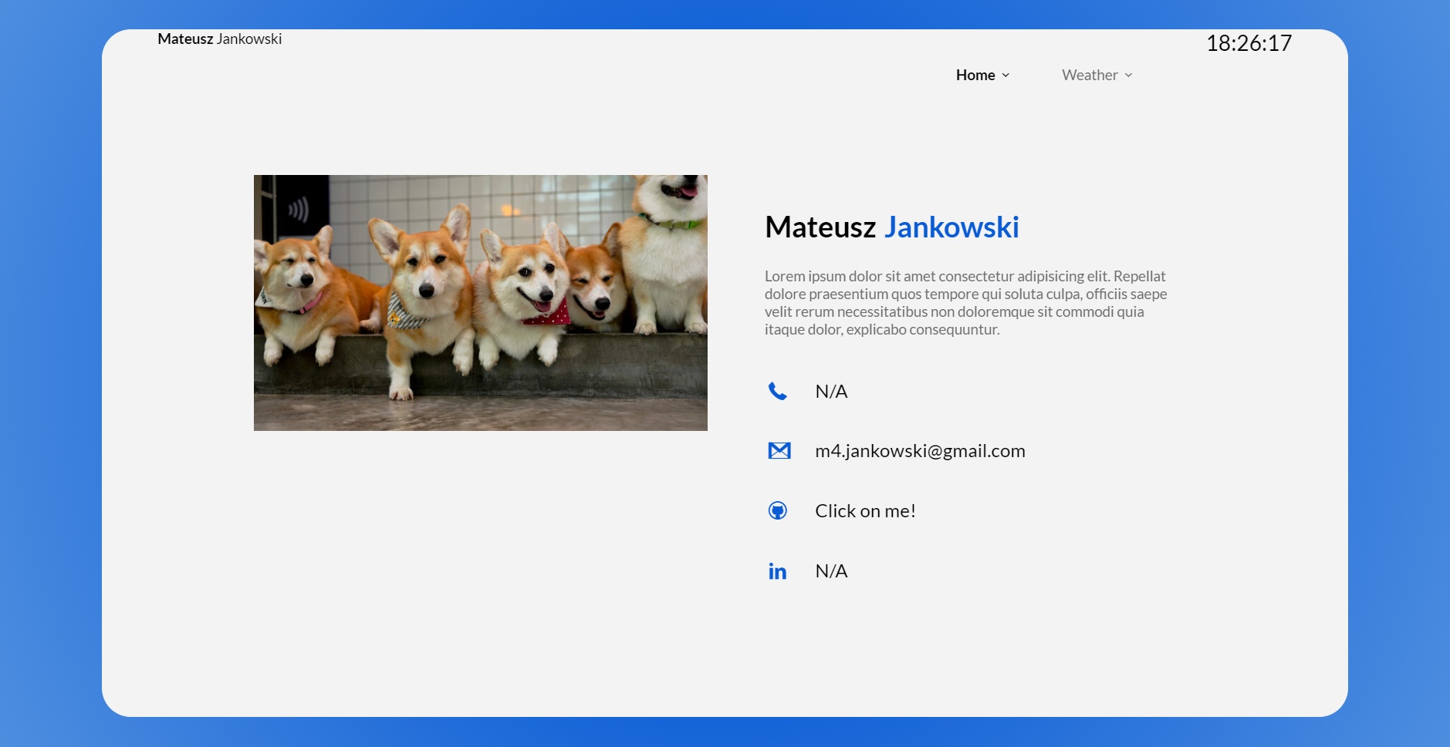
Numer | 5
Wykonawca testu | Mateusz Jankowski
Data wykonania
Rodzaj testu | Test interfejsu
Nazwa testu | Test sprawdzający wyśrodkowanie contentu w nagłówku
Priorytet | Niski
Podstawa testu | Wymagania klienta
Opis | Klient chce, aby zawartość w nagłówku była wyśrodkowana w pionie.

Oczekiwany rezultat | Content jest automatycznie wyśrodkowany w pionie.

Otrzymany rezultat | Zgodny z oczekiwanymi rezultatami.

Załączniki | Zrzuty ekranu.

